meble piętro 2
Formularz ofertowy |  |  |  |  |  | Załącznik nr 2 do OPZ
zamówienie gwarantowane
LP | NAZWA | ZDJĘCIE POGLĄDOWE | ILOŚĆ | CENA JEDNOSTKOWA NETTO | WARTOŚĆ NETTO | CENA JEDNOSTKOWA BRUTTO | WARTOŚĆ BRUTTO
1 | Stanowisko dwuosobowe typu bench |  | 10 |  | 0.00 zł |  | 0.00 zł
2 | Biurko pojedyncze | 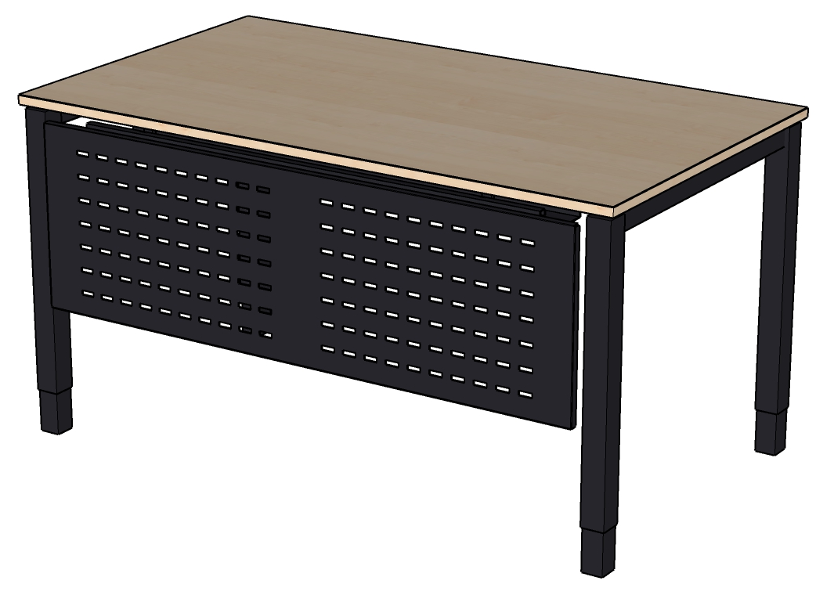 | 2 |  | 0.00 zł |  | 0.00 zł
3 | Przegroda tapicerowana | 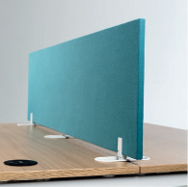 | 10 |  | 0.00 zł |  | 0.00 zł
4 | Ścianka działowa tapicerowana (zestaw) |  | 2 |  | 0.00 zł |  | 0.00 zł
5 | Ścianka działowa z tablicą suchościeralną | 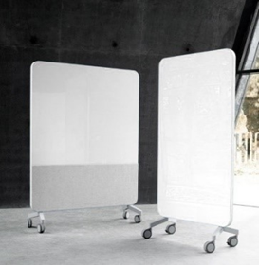 | 5 |  | 0.00 zł |  | 0.00 zł
6 | Ścianka działowa akustyczna z tablicą suchościeralną |  | 5 |  | 0.00 zł |  | 0.00 zł
7 | Krzesło gościnne na kółkach | 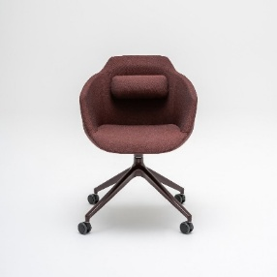 | 10 |  | 0.00 zł |  | 0.00 zł
8 | Stolik do spotkań | 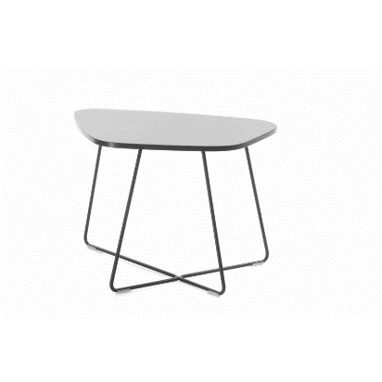 | 5 |  | 0.00 zł |  | 0.00 zł
9 | Szafka żaluzjowa |  | 5 |  | 0.00 zł |  | 0.00 zł
10 | Szafa aktowa metalowa |  | 6 |  | 0.00 zł |  | 0.00 zł
11 | Szafa metalowa do przechowywania wartości, dokumentów niejawnych | 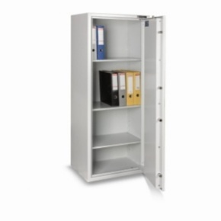 | 1 |  | 0.00 zł |  | 0.00 zł
12 | Wieszak stojący z miejscem na parasole |  | 10 |  | 0.00 zł |  | 0.00 zł
13 | Krzesło obrotowe z zagłówkiem |  | 50 |  | 0.00 zł |  | 0.00 zł
14 | Fotel obrotowy gabinetowy |  | 5 |  | 0.00 zł |  | 0.00 zł
RAZEM

